00 README
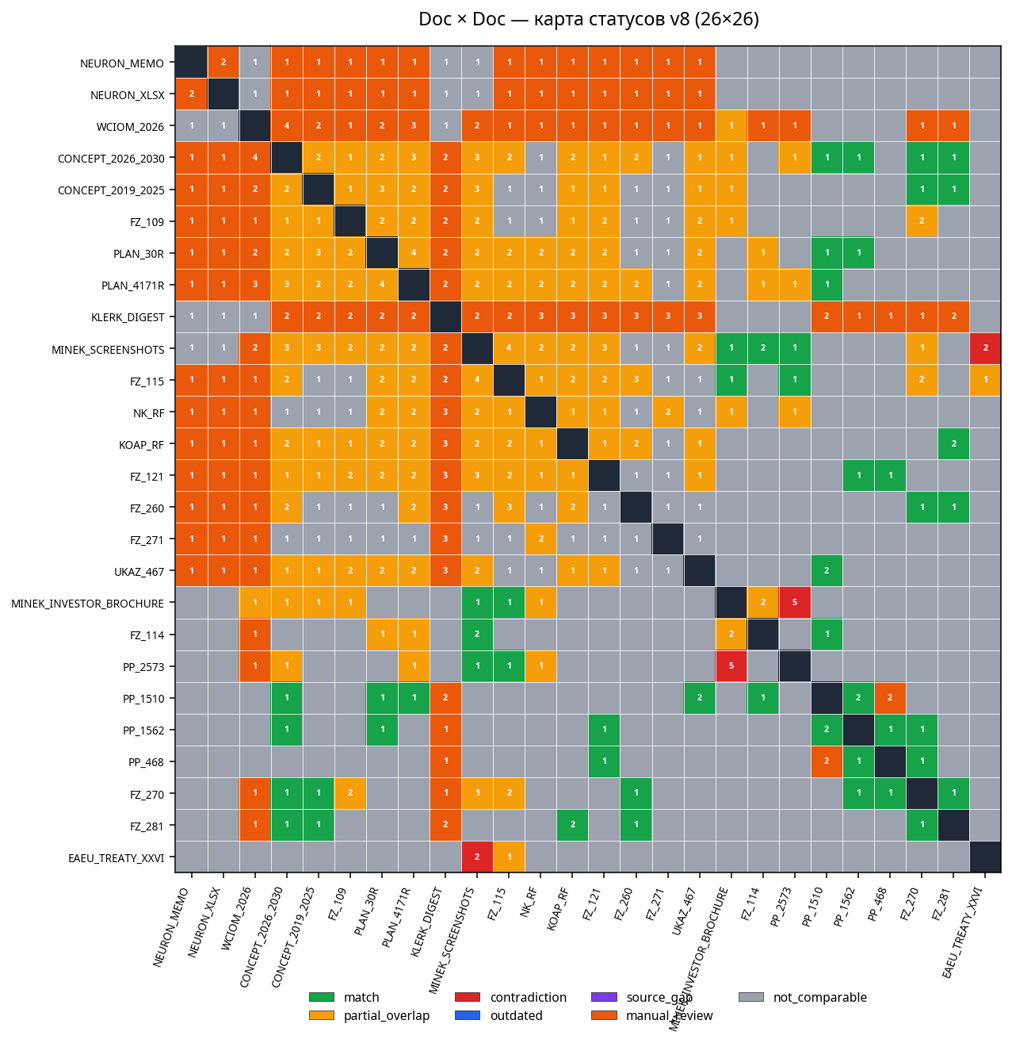
Несоответствия и действия — supplement к forensic v8
Сгенерировано: 2026-05-09 04:18:05Z

Этот workbook расширяет основной пакет migration_v8_out/docs/Интегральное_перекрестное_сравнение.xlsx
конкретными WHO/WHERE/WHAT/HOW для исправления каждого зафиксированного несоответствия.

Лист | Содержание
01 FA Каталог действий | 10 действий FA-01..FA-10 с серьёзностью и координатами
02 Брошюра red/green | 6 построчных правок брошюры Минэка
03 Клерк → НПА | 6 тезисов Клерка с обязательной footnote-ссылкой
04 ЕАЭС split | 3 групп для разделения «Работа в ЕАЭС»
05 Amendment chain | 5 цепочек поправок с актуальной формулировкой
06 Provenance actions | 4 плановых действий по нестабильным источникам
07 Top-20 приоритет | 20 пар по убыванию приоритета с дедлайнами

Doc × Doc heatmap (визуализация 26×26 матрицы):

